16
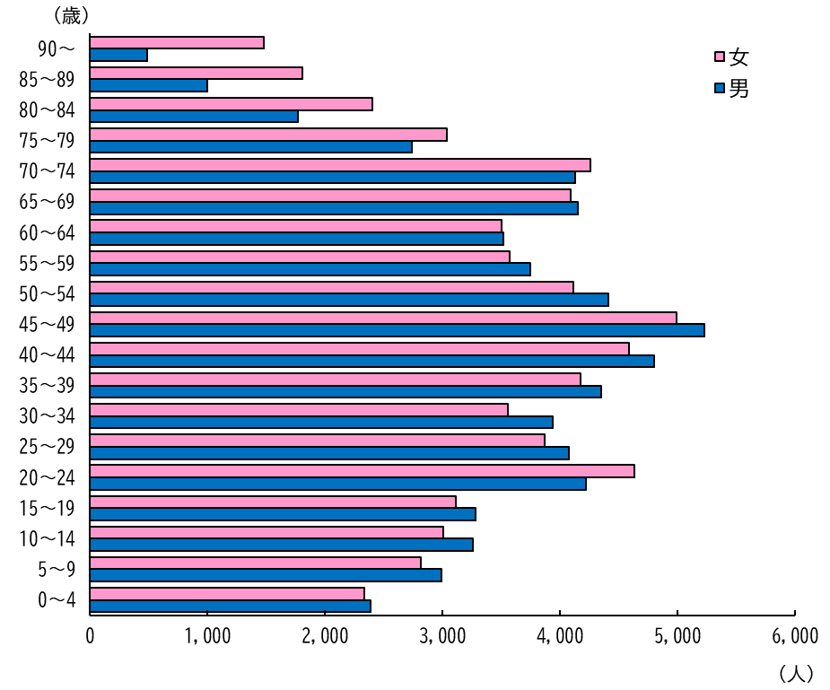
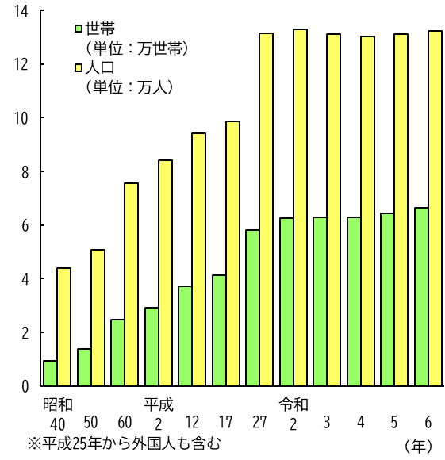
３ 人口動態 | ４ 人口と世帯
 | （各年3月31日現在）

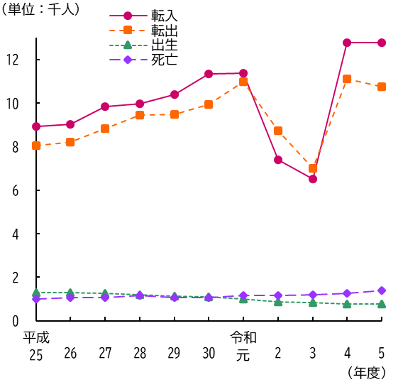

５ 国勢調査年齢別人口（令和2年10月1日現在）

17
６ 国勢調査地区別人口
(令和２年１０月１日)

(10,000人)
(1,000人)

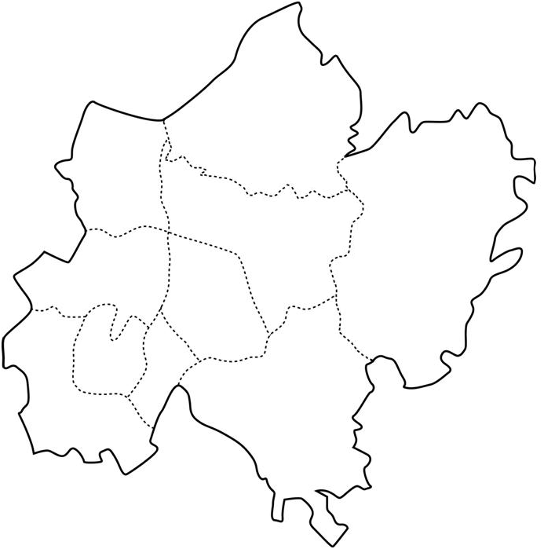

(30,805 人)

下総
豊住

(6,185 人)
大栄

(1,606人)
久住

中郷
(5,038 人)
八生
(10,652 人)
(3,782 人)

成田
(1,092人)
遠山
ニュー
タウン

公津

(19,811 人)

(33,125 人)
(20,810 人)

18
７ 県内市町村別国勢調査人口増減
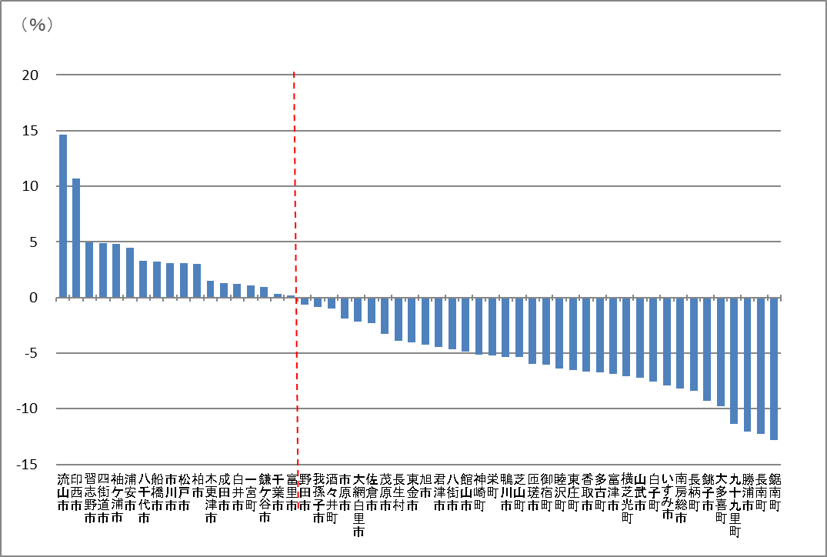

（平成２７年ー令和２年）
 | 市町村名 | 令和2年 | 平成27年 | 人口増減数 | 増減率 |  | 市町村名 | 令和2年 | 平成27年 | 人口増減数 | 増減率
1 | 流山市 | 199,849 | 174,373 | 25,476 | 14.62 | 29 | 君津市 | 82,206 | 86,033 | -3,827 | -4.45
2 | 印西市 | 102,609 | 92,670 | 9,939 | 10.73 | 30 | 八街市 | 67,455 | 70,734 | -3,279 | -4.64
3 | 習志野市 | 176,197 | 167,909 | 8,288 | 4.94 | 31 | 館山市 | 45,153 | 47,464 | -2,311 | -4.87
4 | 四街道市 | 93,576 | 89,245 | 4,331 | 4.86 | 32 | 神崎町 | 5,816 | 6,133 | -317 | -5.17
5 | 袖ケ浦市 | 63,883 | 60,952 | 2,931 | 4.81 | 33 | 栄町 | 20,127 | 21,228 | -1,101 | -5.19
6 | 浦安市 | 171,362 | 164,024 | 7,338 | 4.48 | 34 | 鴨川市 | 32,116 | 33,932 | -1,816 | -5.36
7 | 八千代市 | 199,498 | 193,152 | 6,346 | 3.29 | 35 | 芝山町 | 7,033 | 7,431 | -398 | -5.36
8 | 船橋市 | 642,907 | 622,890 | 20,017 | 3.22 | 36 | 匝瑳市 | 35,040 | 37,261 | -2,221 | -5.97
9 | 市川市 | 496,676 | 481,732 | 14,944 | 3.11 | 37 | 御宿町 | 6,874 | 7,315 | -441 | -6.03
10 | 松戸市 | 498,232 | 483,480 | 14,752 | 3.06 | 38 | 睦沢町 | 6,760 | 7,222 | -462 | -6.40
11 | 柏市 | 426,468 | 413,954 | 12,514 | 3.03 | 39 | 東庄町 | 13,228 | 14,152 | -924 | -6.53
12 | 木更津市 | 136,166 | 134,141 | 2,025 | 1.51 | 40 | 香取市 | 72,356 | 77,499 | -5,143 | -6.64
13 | 成田市 | 132,906 | 131,190 | 1,716 | 1.31 | 41 | 多古町 | 13,735 | 14,724 | -989 | -6.72
14 | 白井市 | 62,441 | 61,674 | 767 | 1.25 | 42 | 富津市 | 42,465 | 45,601 | -3,136 | -6.88
15 | 一宮町 | 11,897 | 11,767 | 130 | 1.11 | 43 | 横芝光町 | 22,075 | 23,762 | -1,687 | -7.10
16 | 鎌ケ谷市 | 109,932 | 108,917 | 1,015 | 0.94 | 44 | 山武市 | 48,444 | 52,222 | -3,778 | -7.24
17 | 千葉市 | 974,951 | 971,882 | 3,069 | 0.32 | 45 | 白子町 | 10,305 | 11,149 | -844 | -7.58
18 | 富里市 | 49,735 | 49,636 | 99 | 0.20 | 46 | いすみ市 | 35,544 | 38,594 | -3,050 | -7.91
19 | 野田市 | 152,638 | 153,583 | -945 | -0.62 | 47 | 南房総市 | 35,831 | 39,033 | -3,202 | -8.21
20 | 我孫子市 | 130,510 | 131,606 | -1,096 | -0.84 | 48 | 長柄町 | 6,721 | 7,337 | -616 | -8.40
21 | 酒々井町 | 20,745 | 20,955 | -210 | -1.01 | 49 | 銚子市 | 58,431 | 64,415 | -5,984 | -9.29
22 | 市原市 | 269,524 | 274,656 | -5,132 | -1.87 | 50 | 大多喜町 | 8,885 | 9,843 | -958 | -9.74
23 | 大網白里市 | 48,129 | 49,184 | -1,055 | -2.15 | 51 | 九十九里町 | 14,639 | 16,510 | -1,871 | -11.34
24 | 佐倉市 | 168,743 | 172,739 | -3,996 | -2.32 | 52 | 勝浦市 | 16,927 | 19,248 | -2,321 | -12.06
25 | 茂原市 | 86,782 | 89,688 | -2,906 | -3.25 | 53 | 長南町 | 7,198 | 8,206 | -1,008 | -12.29
26 | 長生村 | 13,803 | 14,359 | -556 | -3.88 | 54 | 鋸南町 | 6,993 | 8,022 | -1,029 | -12.83
27 | 東金市 | 58,219 | 60,652 | -2,433 | -4.02 |  | 千葉県 | 6,284,480 | 6,222,666 | 61,814 | 0.99
28 | 旭市 | 63,745 | 66,586 | -2,841 | -4.27 |  | 全国※ | 126,146 | 127,095 | -949 | -0.75
（注）人口増減率順である。※全国の単位は千人。 |  |  |  |  |  |  |  |  |  |  | 資料 国勢調査

19
８ 国勢調査年齢３区分別人口と割合の推移
 | 0～14歳 | 15～64歳 | 65歳～
平成7 | 17.4 | 72.0 | 10.7
12 | 15.5 | 72.2 | 12.3
17 | 14.5 | 71.4 | 14.0
22 | 14.2 | 68.1 | 17.7
27 | 14.1 | 64.6 | 21.2
令和2 | 12.9 | 62.9 | 24.1
千葉県2 | 11.9 | 60.4 | 27.6
全国2 | 12.1 | 59.2 | 28.7
（％）

 |  |  |  |  |  |  |  | （各年10月1日）
項目 年 |  | 人口（人） |  |  |  |  | 割合（％）
 |  | 総数 | 15歳未満 | 15～64歳 | 65歳以上 | 15歳未満 | 15～64歳 | 65歳以上
平成 | 7 | 91,470 | 15,887 | 65,810 | 9,753 | 17.4 | 72.0 | 10.7
 | 12 | 95,704 | 14,781 | 69,046 | 11,781 | 15.5 | 72.2 | 12.3
 | 17 | 100,717 | 14,629 | 71,941 | 14,147 | 14.5 | 71.4 | 14.0
 | 22 | 128,933 | 18,127 | 87,111 | 22,674 | 14.2 | 68.1 | 17.7
 | 27 | 131,190 | 18,347 | 83,806 | 27,531 | 14.1 | 64.6 | 21.2
令和 | 2 | 132,906 | 16,794 | 81,731 | 31,352 | 12.9 | 62.9 | 24.1
令和 | 千葉県 | 6,284,480 | 734,496 | 3,715,691 | 1,699,991 | 11.9 | 60.4 | 27.6
2年 | 全 国 | 126,146,099 | 14,955,692 | 72,922,764 | 35,335,805 | 12.1 | 59.2 | 28.7
（注）総数は年齢不詳を含むため，上記年齢３区分別人口の合計と一致しない。 |  |  |  |  |  |  |  | 資料 国勢調査
人口の割合は，年齢不詳を除いて算出。

29
流 入 人 口
53,157 人
(54,778)※
２-６ 国勢調査昼間人口
(令和２年１０月１日)



昼 間 人 口
161,969人
(162,211)※

流 出 人 口
24,094人
(23,757)※

 |  |  |  |  |  |  | ※ （ ）内は平成27年10月１日

（１）流入地別上位
 | 平成22年 |  |  | 平成27年 |  |  | 令和2年
1 | 富里市 | 7,563 | 1 | 富里市 | 6,882 | 1 | 富里市 | 6,876
2 | 香取市 | 5,348 | 2 | 香取市 | 4,989 | 2 | 佐倉市 | 4,581
3 | 佐倉市 | 5,032 | 3 | 佐倉市 | 4,705 | 3 | 香取市 | 4,452
4 | 千葉市 | 3,380 | 4 | 千葉市 | 3,321 | 4 | 千葉市 | 3,499
5 | 栄町 | 2,993 | 5 | 栄町 | 2,777 | 5 | 印西市 | 2,761
6 | 八街市 | 2,691 | 6 | 八街市 | 2,635 | 6 | 栄町 | 2,525
7 | 東京都特別区部 | 2,373 | 7 | 印西市 | 2,232 | 7 | 八街市 | 2,324
8 | 八千代市 | 2,292 | 8 | 酒々井町 | 2,140 | 8 | 八千代市 | 2,270
9 | 酒々井町 | 2,210 | 9 | 八千代市 | 2,121 | 9 | 酒々井町 | 2,131
10 | 印西市 | 2,059 | 10 | 東京都特別区部 | 2,022 | 10 | 東京都特別区部 | 1,767

（２）流出地別上位
 | 平成22年 |  |  | 平成27年 |  |  | 令和2年
1 | 東京都特別区部 | 3,702 | 1 | 東京都特別区部 | 3,737 | 1 | 東京都特別区部 | 3,444
2 | 千葉市 | 2,962 | 2 | 千葉市 | 2,924 | 2 | 千葉市 | 2,746
3 | 富里市 | 2,495 | 3 | 富里市 | 2,566 | 3 | 富里市 | 2,642
4 | 佐倉市 | 2,071 | 4 | 佐倉市 | 2,152 | 4 | 佐倉市 | 2,154
5 | 香取市 | 1,253 | 5 | 香取市 | 1,293 | 5 | 香取市 | 1,432
6 | 芝山町 | 1,193 | 6 | 芝山町 | 1,146 | 6 | 芝山町 | 1,323
7 | 印西市 | 778 | 7 | 印西市 | 951 | 7 | 印西市 | 1,168
8 | 船橋市 | 772 | 8 | 船橋市 | 746 | 8 | 酒々井町 | 875
9 | 八千代市 | 716 | 9 | 八千代市 | 714 | 9 | 船橋市 | 700
10 | 栄町 | 562 | 10 | 酒々井町 | 699 | 9 | 八千代市 | 700

（注）各年10月１日。 |  |  |  |  |  |  |  | 資料 国勢調査
昼間人口には年齢不詳は含まれない。

30
２-７ 国勢調査人口集中地区人口

区分 |  | 人口（人） |  | 面積（ｋ㎡） |  | 人口密度 | 市域に占める人口集中地区の割合（％）
 |  |  |  |  |  | １ｋ㎡当たり | 人口 |  | 面積
 |  | 令和2年 | 平成27年 | 令和2年 | 平成27年 | 令和2年 | 令和2年 | 平成27年 | 令和2年 | 平成27年

千葉県 |  | 4,823,612 | 4,621,956 | 673.94 | 643.96 | 7,157.3 | 76.8 | 74.2 | 13.1 | 12.5

成田市 |  | 87,148 | 80,812 | 24.06 | 22.62 | 3,622.1 | 65.6 | 61.6 | 11.3 | 10.6
 | Ⅰ | 74,706 | 70,282 | 12.35 | 11.14 | 6,049.1 | 56.2 | 53.6 | 5.8 | 5.2
 | Ⅱ | 12,442 | 10,530 | 11.71 | 11.48 | 1,062.5 | 9.4 | 8.0 | 5.5 | 5.4

 |  |  |  |  |  |  |  |  |  | 資料 国勢調査

令和2年国勢調査 人口集中地区 境界図（参考）

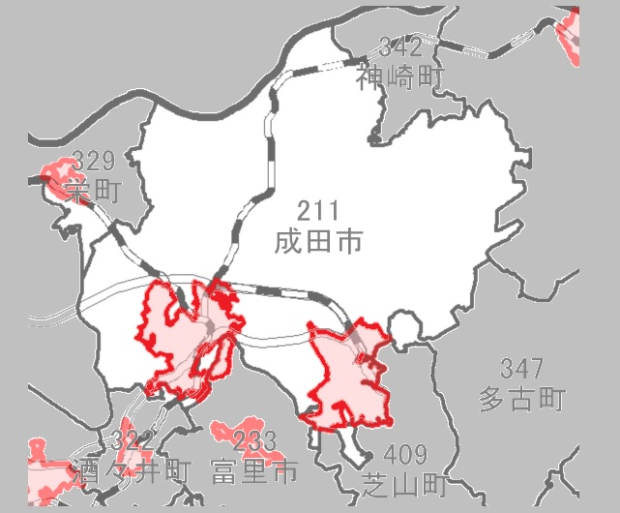

Ⅰ

Ⅱ

